Sheet1 (2)
申购合同
供方：上海汭洐 |  |  |  |  |  |  | 合同标号： |  | WSJ20250922-1
需方：威斯嘉服装有限公司 |  |  |  |  |  |  | 签订点： | 广东佛山顺德均安镇畅兴工业区均益路9号4楼
产品名称，规格，数量，金额 |  |  |  |  |  |  | 签订时间： |  | 2025-09-22 |  |  |  |  |  | 出货日期 2025-10-9
客户 | 款号 | PO | 货品名 | 内容 | 订单数量 | 码数 |  |  |  |  |  |  |  |  | 需订数量 | 损耗
 |  |  |  |  |  | 4 | 6 | 8 | 9 | 10 | 11 | 12 | 14 | 16
利丰 | 038558 | 1536448 | 帆布吊牌 | SKINNY | 1460 | 配001绳仔 |  |  |  |  |  |  |  |  |  | 3%
 |  | 463 | 纸质吊牌 | 10 |  |  |  |  |  |  |  |  |  |  | 1486
 |  |  | 纸质腰卡 | Mid Rise |  | 0 | 209 | 301 | 168 | 428 | 20 | 76 | 240 | 44 | 1486
 |  |  | 帆布后袋牌 | ANKLE LENGTH |  |  |  |  |  |  |  |  |  |  | 0
利丰 | 038558 | 1536466 | 帆布吊牌 | SKINNY | 950 | 配001绳仔 |  |  |  |  |  |  |  |  |  | 3%
 |  | 449 | 纸质吊牌 | 10 |  |  |  |  |  |  |  |  |  |  | 967
 |  |  | 纸质腰卡 | Mid Rise |  | 0 | 71 | 137 | 112 | 158 | 91 | 158 | 173 | 66 | 966
 |  |  | 帆布后袋牌 | ANKLE LENGTH |  |  |  |  |  |  |  |  |  |  | 0
利丰 | 038566 | 1536687 | 帆布吊牌 | SKINNY | 930 | 配001绳仔 |  |  |  |  |  |  |  |  |  | 3%
 | 远方蓝 | 580 | 纸质吊牌 | 10 |  |  |  |  |  |  |  |  |  |  | 947
 |  |  | 纸质腰卡 | Mid Rise |  | 11 | 30 | 183 | 56 | 20 | 352 | 250 | 45 | 0 | 947
 |  |  | 帆布后袋牌 | ANKLE LENGTH |  |  |  |  |  |  |  |  |  |  | 0
利丰 | 038566 | 1536581 | 帆布吊牌 | SKINNY | 830 | 配001绳仔 |  |  |  |  |  |  |  |  |  | 3%
 | 远方蓝 | 690 | 纸质吊牌 | 10 |  |  |  |  |  |  |  |  |  |  | 845
 |  |  | 纸质腰卡 | Mid Rise |  | 20 | 71 | 143 | 86 | 102 | 117 | 178 | 127 | 0 | 844
 |  |  | 帆布后袋牌 | ANKLE LENGTH |  |  |  |  |  |  |  |  |  |  | 0
利丰 | 038566 | 1536707 | 帆布吊牌 | SKINNY | 1080 | 配001绳仔 |  |  |  |  |  |  |  |  |  | 3%
 | 靛蓝 | 697 | 纸质吊牌 | 10 |  |  |  |  |  |  |  |  |  |  | 1099
 |  |  | 纸质腰卡 | Mid Rise |  | 15 | 91 | 183 | 158 | 214 | 86 | 270 | 81 | 0 | 1098
 |  |  | 帆布后袋牌 | ANKLE LENGTH |  |  |  |  |  |  |  |  |  |  | 0
利丰 | 038566 | 153671 | 帆布吊牌 | SKINNY | 900 | 配001绳仔 |  |  |  |  |  |  |  |  |  | 3%
 | 靛蓝 | 699 | 纸质吊牌 | 10 |  |  |  |  |  |  |  |  |  |  | 916
 |  |  | 纸质腰卡 | Mid Rise |  | 10 | 71 | 158 | 86 | 168 | 45 | 209 | 158 | 10 | 915
 |  |  | 帆布后袋牌 | ANKLE LENGTH |  |  |  |  |  |  |  |  |  |  | 0
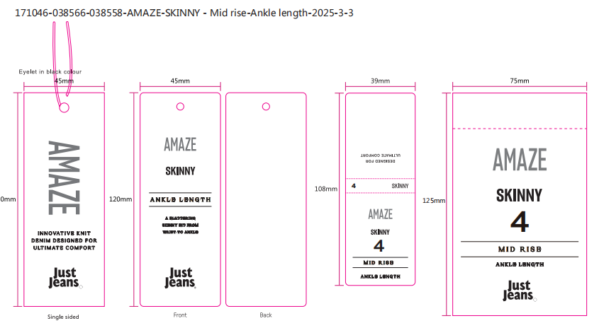
合计
备注
部门 |  |  | 跟单 梁珍
购品种类型 |  |  | 挂牌
订购原因：
申购人签名
主管签名

